List1
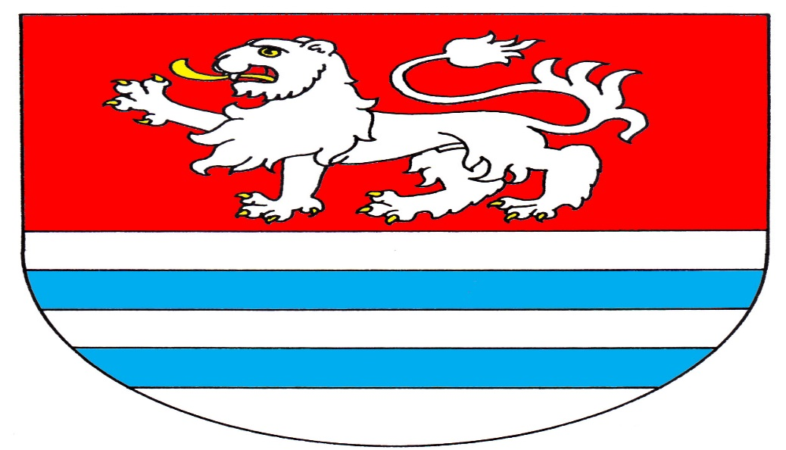

Obec Příšovice

 |  | S C H V Á L E N Ý
rozpočet obce na rok 2024

Schválený rozpočet obce Příšovice na rok 2024

 |  | Příjmy | Schválený rozpočet v Kč
OdPa | Pol | Popis
 | 1111 | Daň z příjmu fyzických osob placená plátci | 4,000,000
 | 1112 | Daň z příjmu fyzických osob placená poplatníky | 250,000
 | 1113 | Daň z příjmu fyzických osob vybíraná srážkou | 850,000
 | 1121 | Daň z příjmu právnických osob | 6,500,000
 | 1122 | Daň z příjmu pravnic. osob za obce | 350,000
 | 1211 | Daň z přidané hodnoty | 11,000,000
 | 1334 | Odvody za odnětí půdy ze zemědělské půdy | 50,000
 | 1341 | Poplatek ze psů | 20,000
 | 1342 | Poplatek z pobytu | 2,000
 | 1343 | Poplatek za užívání veřejného prostranství | 1,000
 | 1345 | Poplatek za komunální odpad | 755,000
 | 1346 | Poplatek za povolení vjezdu | 30,000
 | 1361 | Správní poplatky | 300,000
 | 1381 | Daň z hazardních her | 150,000
 | 1382 | Zrušený odovod z loterií apod. her | 5,000
 | 1511 | Daň z nemovitostí | 1,500,000
 |  | Daňové příjmy celkem | 25,763,000

 | 4112 | Globální dotace ze státního rozpočtu | 1,433,200
 | 4116 | Neinv.dotace ze SR - dotace z ÚP na prac.příl. | 0
 | 4122 | Neinvestiční dotace od krajů - Greenway Jizera (dokum.) | 800,000
 | 4222 | Investiční dotace od krajů - Greenway Jizera (realizace) | 1,578,582
 |  | Ostatní příjmy celkem | 3,811,782 | 0

3113 |  | Základní škola, tělocvična | 120,000
3314 |  | Činnosti knihovnické | 2,000
3319 |  | Záležitosti kultury | 50,000
3322 |  | Záležitosti kultury, církví a spol. | 6,000
3612 |  | Bytové hospodářství | 1,350,000
3613 |  | Nebytové hospodářství + zdravotní středisko | 1,150,000
3619 |  | DPS | 1,350,000
3632 |  | Pohřebnictví | 29,000
3722 |  | Sběr a svoz odpadu | 20,000
3725 |  | Využívání a zneškodňování komun. odpadu | 300,000
6171 |  | Činnost místní správy | 260,000
6310 |  | Výplata divident - Agro Rubín + kladné úroky | 8,000
6310 |  | Úroky z investování | 300,000
6402 |  | Finanční vypořádání minulých let | 0
 |  | Nedaňové příjmy celkem | 4,945,000 | 0

 |  | Příjmy celkem | 34,519,782 | 0

 | 8115 | Financování | 26,704,404

 |  | Výdaje | Schválený rozpočet v Kč
2212 | 5xxx | Silnice - projekt rekonstrukce MK | 200,000
2212 | 5xxx | Silnice - opravy, údržba | 30,000
2219 | 5xxx | Bezpečně přes mosty - PD, UR, ZSPD | 1,150,000
2219 | 5xxx | Úprava centrál. cesty v areálu hřibtova (projekt + realizace) | 200,000
2219 | 6121 | Cyklostezka Příšovice - Písečáky, realizace II.etapa | 17,700,000
2223 | 6122 | Úsekové měření rychlosti v obci - zvýšení bezpečnosti | 900,000
2292 | 5323 | Dopravní obslužnost | 261,200
3111 | 5xxx | Mateřská škola - revize,opravy,služby | 40,000
3111 | 5331 | Mateřská škola - příspěvek na provoz | 680,000
3111 | 5xxx | MŠ - přeložka plynu | 200,000
3111 | 5xxx | Parkoviště MŠ - projekt | 60,000
3111 | 5xxx | Parkoviště MŠ - realizace | 450,000
3113 | 5xxx | Základní škola - osob.výdaje, revize, služby | 70,000
3113 | 5331 | Základní škola - příspěvek na provoz | 1,920,000
3113 | 5xxx | ZŠ - rekonstrukce kuchyně - projekt | 220,000
3113 | 5xxx | ZŠ - rekonstrukce kuchyně | 3,500,000
3113 | 5xxx | ZŠ - Projekt FVE - úspora energie | 200,000
3113 | 5xxx | ZŠ - údržba haly | 100,000
3314 | 5xxx | Činnosti knihovnické | 20,000
3319 | 5xxx | Sokolovna - energie, spotř.materiál, ost.osob.výdaje | 125,000
3319 | 5xxx | Sokolovna - teplo, ostatní služby | 200,000
3319 | 5xxx | Sokolovna - údržba a oprava budovy | 100,000
3319 | 5xxx | Koncertní akce, kulturní akce | 100,000
3319 | 5xxx | Hydroizolace základů v Sokolovně | 160,000
3319 | 5xxx | Dary obyv., vítání občánků | 100,000
3319 | 5222 | Neinvestiční transfery spolkům | 20,000
3341 | 5xxx | Bezdrátový rozhlas - roční poplatek | 4,000
3419 | 5222 | Dotace sportovcům | 10,000
3612 | 5xxx | Platy zaměstnanců + soc. a zdrav.pojištění | 1,145,000
3612 | 5xxx | Bytové hospodářství - energie,spotř.mat., služ.komun.,opr. | 232,000
3612 | 5xxx | Bytové hospodářství - teplo, ostatní služby | 500,000
3612 | 5xxx | Modernizace el.rozvodů v čp.187 | 100,000
3612 | 6xxx | Obnova techniky na úklid obce | 300,000
3613 | 5xxx | Nebyt.hospod. + ZS - spotř.mat., ost.os.výdaje, energie | 340,000
3613 | 5xxx | Nebyt.hospod. + ZS - teplo, ostatní služby | 800,000
3613 | 5xxx | Nebyt.hospod. + ZS - opravy a udržování | 20,000
3613 | 5xxx | Nebyt.hosod. + ZS - údržba budov | 100,000
3613 | 5xxx | Moder. vytápění v obecní prodejně - projekt + realizace | 150,000
3613 | 5xxx | Rekonstrukce zubní ordinace | 1,000,000
3613 | 6xxx | Modernizace vybavení zubní ordinace | 2,400,000
3619 | 5xxx | DPS - mzdy + odvody | 1,000,000
3619 | 5xxx | DPS - spotř.mater.,energie, telefon, školení | 255,000
3619 | 5xxx | DPS - teplo, ostatní služby | 800,000
3619 | 5xxx | DPS - opravy a udržování | 30,000
3631 | 5xxx | Veřejné osvětlení - el.energie | 200,000
3631 | 5xxx | Veřejné osvětlení - opravy a údržba | 40,000
3632 | 5xxx | Pohřebnictví | 5,000
3639 | 6xxx | Náves u Sokolovny - realizace | 10,000,000
3639 | 6xxx | Náves u Sokolovny - vybavení pro sport.vyžití dětí | 500,000
3639 | 6xxx | Náves u Sokolovny - vybavení pro sport.vyžití seniorů | 150,000
3639 | 6xxx | Kamerový zabezpečovací systém - NÁVES | 35,000
3639 | 6xxx | Kamerový zabezpečovací systém - Sběrné místo | 35,000
3639 | 6xxx | Kontejnerové stání | 300,000
3639 | 5xxx | Projekt prodloužení kanalizacde a vody - Písečák | 300,000
3639 | 5xxx | Projekt v oblasti ČOV | 100,000
3722 | 5xxx | Sběr a svoz komunálních odpadů | 1,665,000
3745 | 5xxx | Péče o vzhled obce a veřejnou zeleň - poh.hmoty,služby.. | 60,000
3745 | 5xxx | Úprava parku u zdr.stř. - PD + realizace | 200,000
5213 | 5903 | Rezerva na krizová opatření a na řešení krizových situací | 200,000
5512 | 5xxx | SDH - náhrada mzdy, spotř.mat.,energie, ost.služby, opr. | 350,000
5512 | 5xxx | Vybavení jednotky SDH | 100,000
5512 | 5xxx | Servis vozů - Ford, Tatra | 150,000
5512 | 5222 | Dotace hasičům + děti | 10,000
6112 | 5xxx | Zastupitelstva obcí | 1,850,000
6171 | 5xxx | Činnost místní správy - mzdy, odvody, povinné uraz.poj. | 3,790,000
6171 | 5xxx | Činnost MS - energie, spotř.mat., DDHM | 464,100
6171 | 5xxx | Činnost MS - zpracování dat, programy, údržba | 120,000
6171 | 5xxx | Činnost MS - služby, teplo, cestovné, opravy…. | 645,000
6171 | 5xxx | Dotace spolkům | 10,000
6171 | 6xxx | Elektronická úřední deska | 350,000
6171 | 6xxx | Obnova techniky - OÚ | 400,000
6171 | 6xxx | Služební vozidlo | 500,000
6310 | 5xxx | Služby peněžních ústavů | 50,000
6320 | 5xxx | Pojištění | 141,000
6399 | 5362 | Platby daní a poplatků státnímu rozpočtu | 150,000
6399 | 5365 | DPPO - Daň z příjmu právnických osob za obce | 400,000
6402 | 5364 | Vratky dotace | 0
6409 | 5321 | Dotace Městu Turnov na přestupkovou agendu | 36,886
6409 | 5329 | Ostatní neinv. transfery - Mikroreg. Jizera, roční příspěvek | 25,000
 |  | Výdaje celkem | 61,224,186 | 0

 |  | Rekapitulace

 |  | Příjmy celkem | 34,519,782

 |  | Výdaje celkem | 61,224,186

 |  | Financování | 26,704,404

Schválený rozpočet na r. 2024 je schodkový s tím, že rozdíl mezi příjmy a výdaji je krytý zůstatkem
finančních prostředků minulých let (financování)

Ing. František Drbohlav, starosta obce

 |  | Schváleno : 6.12.2023
 |  | Vyvěšeno : 15.12.2023

